3_注意事項_お願い
 |  |  | 部屋渡りのみ
◆工事の際の注意事項

 | ●配線経路について
 |  | 隣接もしくは上下間のお部屋の配線が、各戸ユニットバスや洗面所の天井裏を
 |  | 渡っていることが判明しました。
 |  | その為工事の際にはユニットバスや洗面所にも入室させていただきますので
 |  | ご了承ください。
 |  | 配線経路の関係上、工事完了したお部屋にも再度入室させていただき
 |  | 作業させていただく可能性があります。ご理解ご協力をお願いいたします。

◆工事の際のお願い |  |  | 共通
 | ●作業員は身分を明確にするために、アイホン㈱の水色のベストまたは黄色の腕章（写真参照）
 |  | を着用し、身分証を携帯しております。

 | ●作業員は身分を明確にするために、株式会社アセットライフのベスト（写真参照）
 |  | を着用し、身分証を携帯しております。


 | ●作業員は身分を明確にするために、株式会社エム・シー・サービスのベスト（写真参照）
 |  | を着用し、身分証を携帯しております。


 | ●作業員は身分を明確にするために、三菱地所コミュニティ株式会社のベスト（写真参照）
 |  | を着用し、身分証を携帯しております。
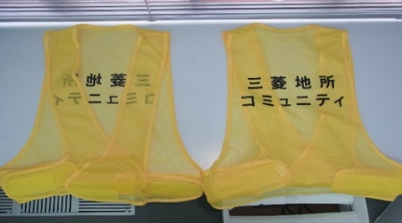

 | ●作業員は身分を明確にするために、大成有楽不動産株式会社のベスト（写真参照）
 |  | を着用し、身分証を携帯しております。
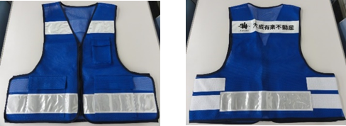

 | ●作業員は身分を明確にするために、長谷工グループのベスト（写真参照）
 |  | を着用し、身分証を携帯しております。


 | ●作業員は身分を明確にするために、伊藤忠アーバンコミュニティ株式会社の腕章（写真参照）
 |  | を着用し、身分証を携帯しております。

 | ●作業員は身分を明確にするために、株式会社東急コミュニティーの腕章（写真参照）
 |  | を着用し、身分証を携帯しております。
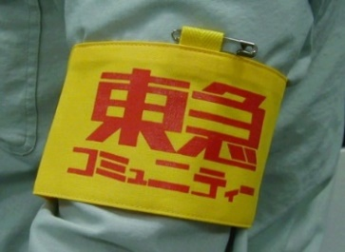

 | ● | 作業員は身分を明確にするために、（XXXX施工主体）のベスト又は腕章を着用し、身分証を携帯しております。

 | ●工事期間中は騒音、振動（インターホンセキュリティ発報テスト等）が発生します。
 |  | ご了承ください。
 | ●専有部工事の進捗状況により、指定の工事日程を先行して実施のお願いを申し入れる場
 |  | 合があります。ご都合の良い場合は、ご協力いただけますようお願い申し上げます。
 | ●住戸内インターホン親機周辺の事前の片付けをお願いいたします。
 |  | 特に、貴重品等を置いたままにしないようご協力をお願いいたします。
 | ●住戸内インターホン親機の設置位置は既存と同位置となります。新設する住戸内イン
 |  | ターホン親機は既存親機よりも小さくなるため、リニューアルパネルを取り付けます。
 | ●新規住戸前玄関子機にリニューアルパネルを取り付けます
 | ●本工事実施に伴い、作業員からお住いの方へ直接費用のご請求はございません。
 |  | (個別オプションを除く)
 | ●既存集合玄関機にて表示されていた宅配ＢＯＸの着荷ランプは仮設台設置時から
 |  | 表示されなくなります。専有部工事が終了次第、お部屋内インターホンと新しい
 |  | 集合玄関機に表示されるようになります。

確定①_日変
サンプル
 |  |  | 2018年 ○月 吉日
○○マンション |  |  | ●●管理会社
○○ | 号室様 |  | 株式会社○○
 |  |  | アイホン株式会社

インターホン設備更新工事のお知らせ

 | この度、インターホン取替工事日が決定いたしましたので、
 | ご連絡させていただきます。
 | 下記の日時にお伺いいたしますので、当日はご在宅をお願いいたします。


 | 【工事日程】

 | 〇月×日 | △曜日
 | XX:XX～XX:XX

 | 工事期間中はご不便をお掛け致しますが、 ご協力の程、よろしくお願い申し上げます。

 | ※お預かりした個人情報は、当社の定めた個人情報保護方針に基づき
 | 厳重に管理し、今回のインターホン工事以外での目的では使用致しません。

確定②_全住戸

サンプル
 |  |  |  |  | 2018年 ○月 吉日
 |  | ○○マンション |  |  | ●●管理会社
 |  | ○○ | 号室様 |  | 株式会社○○
 |  |  |  |  | アイホン株式会社
インターホン設備更新工事のお知らせ

 | この度、インターホン取替工事日が決定いたしましたので、
 | ご連絡させていただきます。
 | 下記の日時にお伺いいたしますので、当日はご在宅をお願いいたします。

 | 【工事日程】

 | 〇月×日 |  |  | △曜日
 | XX:XX～XX:XX

 | 工事期間中はご不便をお掛け致しますが、 ご協力の程、よろしくお願い申し上げます。

 | ・居室インターホン付近に置いてある物がございましたら、工事前までにご移動
 | をお願いいたします。
 | ・工事の進捗により指定日時から先行して工事実施のお願いを申し入れる場合
 | がありますが、ご都合がよろしい場合のみご協力をお願いいたします。
 | ・工事期間中は、インターホン取替工事による騒音でご迷惑をお掛け致すこと
 | もございますので、ご承知おきください。

 | ※ お預かりした個人情報は、当社の定めた個人情報保護方針に基づき、 厳重に管理し、今回のインターホン工事以外での目的では使用致しません。

